DATA
1. Income

Disburse date | # Disburse | Disburse amount (VND) | Ticket size (VND) | Avg tenor (Day) | Avg IR (%) | Insurance fee (VND) | Insurance penetration by date (%)
Sep-25 | 77046 | 196,888,968,000 | 2,555,473 | 36 | 55 | 14,584,368,000 | 100% | 1
Aug-25 | 50556 | 124,745,616,000 | 2,467,474 | 35 | 55 | 9,240,416,000 | 100% | 1
Jul-25 | 22130 | 54,666,360,000 | 2,470,238 | 31 | 55 | 4,049,360,000 | 100% | 1

Average | 149732 | 376,300,944,000 | 2,513,163 | 1 | 55% | 8.00%

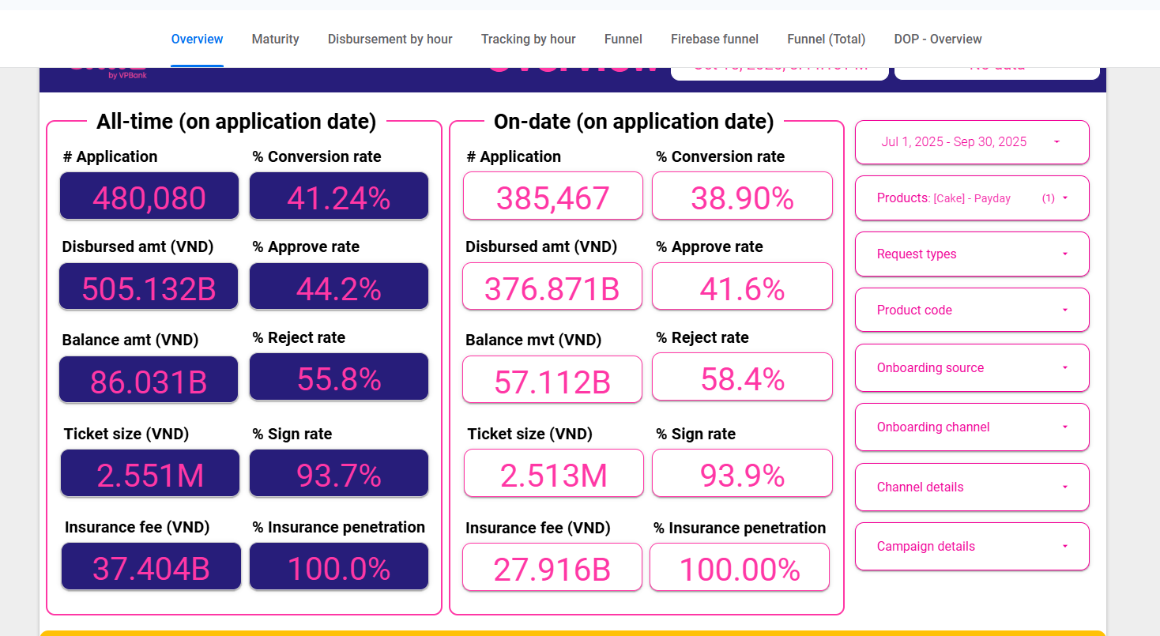
2. Cost

 | Application | Approval | Disburse

 | %Approval rate | 41.6%
 | %Disburse | 93.9%

3. Risk

Row Labels | 202507 | 202508 | 202509
B00 | 48,634,267,021 | 88,855,719,327 | 158,141,756,909 |  |  |  |  | Sum of principal balance | Column Labels
B01 |  | 7,411,914,202 | 7,415,539,793 |  |  |  |  | Row Labels | 202507 | 202508 | 202509 | 202510 | Grand Total
B02 |  |  | 5,155,577,351 |  |  |  |  | B00 | 48,634,267,021 | 88,855,719,327 | 158,141,756,909 | 180,472,238,622 | 476,103,981,879
 |  |  |  |  |  |  |  | B01 |  | 7,411,914,202 | 7,415,539,793 | 11,188,516,137 | 26,015,970,132
Row Labels | 202507 | 202508 | 202509 |  |  |  |  | B02 |  |  | 5,155,577,351 | 7,630,157,687 | 12,785,735,038
B00 |  | 15.2% | 8.3% | 8.3% |  |  |  | Grand Total | 48,634,267,021 | 96,267,633,529 | 170,712,874,053 | 199,290,912,446 | 514,905,687,049
B01 |  |  | 69.6% | 69.6%
B02 |  |  |  | 95.0%
3 |  |  |  | 98.0%
4 |  |  |  | 99.0%
5 |  |  |  | 99.0%
6 |  |  |  | 100.0%
7 |  |  |  | 100.0% |  |  |  | bucket | report_month | principal balance
8 |  |  |  | 100.0% |  |  |  | B00 | 202510 | 180472238622
 |  |  |  |  |  |  |  | B00 | 202507 | 48634267021
 |  |  |  |  |  |  |  | B00 | 202508 | 88855719327
 |  |  |  |  |  |  |  | B00 | 202509 | 158141756909
 |  |  |  |  |  |  |  | B01 | 202509 | 7415539793
 |  |  |  |  |  |  |  | B01 | 202510 | 11188516137
 |  |  |  |  |  |  |  | B01 | 202508 | 7411914202
 |  |  |  |  |  |  |  | B02 | 202510 | 7630157687
 |  |  |  |  |  |  |  | B02 | 202509 | 5155577351

4. UW, collection, MKT
 | 7 | 8 | 9
New | 22130 | 50556 | 77044

MKT | 40000000 | 138824927 | 4403980 |  | 0.0012
UW | 338633977.45 | 602161915.02 | 670330385.33 |  | 0.011

